خطة 2024
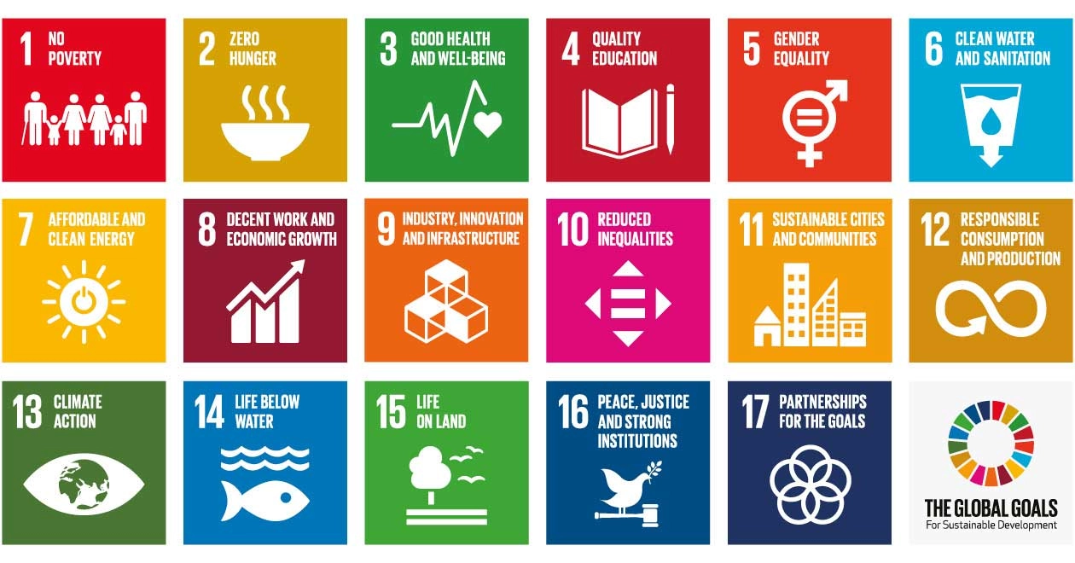
رقم البيان | السنة | اسم الإحصائية | التصنيف | تاريخ النشر | الحالة | منصات النشر | نوع الملف | أهداف التنمية المستدامة ذات الصلة (SDGs)
2023 - 1 | 2023 | إحصائية مؤسسات النفع العام لعام 2023 Statistics of Establish Non-Profit Organization for 2023 | مؤسسات النفع العام Establish Non-Profit Organization | 2024-01-31 | تم النشر Published | Bayanat.ae moce.gov.ae | Microsoft Excel | 3-4-8-9-11-16-17-10
2023 - 2 | 2023 | قاعدة بيانات مؤسسات النفع العام لعام 2023 Dataset ofEstablish Non-Profit Organization for 2023 | مؤسسات النفع العام Establish Non-Profit Organization | 2024-01-31 | تم النشر Published | Bayanat.ae moce.gov.ae | Microsoft Excel | 3-4-8-9-11-16-17-10
2023 - 3 | 2023 | احصائية رواد الأعمال من الأسر الإماراتية 2023 Statistics of Entrepreneurs from Emirati Families for 2023 | رواد الأعمال من الأسر الإماراتية Entrepreneurs from Emirati Families | 2024-01-31 | تم النشر Published | Bayanat.ae moce.gov.ae | Microsoft Excel | 1-8-9-10
2023 - 4 | 2023 | قاعدة بيانات رواد الأعمال من الأسر الإماراتية خلال الفترة 2018-2023 Dataset of Entrepreneurs from Emirati Families (2018–2023) | رواد الأعمال من الأسر الإماراتية Entrepreneurs from Emirati Families | 2024-01-31 | تم النشر Published | Bayanat.ae moce.gov.ae | Microsoft Excel | 1-8-9-10
2023 - 5 | 2023 | إحصائية الدعم الأجتماعي 2023 Social Welfare Statistics for 2023 | الدعم الأجتماعي Social Welfare | 2024-03-31 | تم النشر Published | Bayanat.ae moce.gov.ae | Microsoft Excel | 1-4-6-7-11-13-16-10
2023 - 6 | 2023 | قاعدة بيانات الدعم الأجتماعي حسب الإمارة والفئة خلال الفترة 2023-2017 Social Welfare dataset by emirate and category (2017–2023) | الدعم الأجتماعي Social Welfare | 2024-03-31 | تم النشر Published | Bayanat.ae moce.gov.ae | Microsoft Excel | 1-4-6-7-11-13-16-10
2023 - 7 | 2023 | إحصائية منح الزواج من 2013-2023 Statistics of Marriage Grants (2013–2023) | منح الزواج Marriage Grants | 2024-03-31 | تم النشر Published | Bayanat.ae moce.gov.ae | Microsoft Excel | - 0 - 1 - 3 - 0
2023 - 8 | 2023 | قاعدة بيانات منح الزواج من 2013-2023 Dataset of Marriage Grants (2013–2023) | منح الزواج Marriage Grants | 2024-03-31 | تم النشر Published | Bayanat.ae moce.gov.ae | Microsoft Excel | - 0 - 1 - 3 - 0
2023 - 9 | 2023 | إحصائية المستفيدين من برنامج اعداد خلال الفترة 2011-2023 Statistics of beneficiaries of the I’dad Program (2011–2023) | منح الزواج Marriage Grants | 2024-03-31 | تم النشر Published | Bayanat.ae moce.gov.ae | Microsoft Excel | - 0 - 1 - 3 - 0
2023 - 10 | 2023 | إحصائية عدد الأعراس الجماعية والمشاركين خلال الفترة 2023-2014 Statistics of the number of mass weddings and participants (2014–2023) | منح الزواج Marriage Grants | 2024-03-31 | تم النشر Published | Bayanat.ae moce.gov.ae | Microsoft Excel | - 0 - 1 - 3 - 0

